المؤشرات الكلية

سوق العراق للاوراق المالية
جلسة الاربعاء 2025/12/17 |  |  |  | تقرير أسعار الأسهم المتداولة واخبار الشركات
الجلسة (226)
الاسهم المتداولة المدرجة و OTC |  |  | 925,746,668 |  |  | قيمة الأسهم المتداولة المدرجة و OTC |  | 1,082,537,241 |  |  | صفقات الشركات المدرجة وOTC | 1098
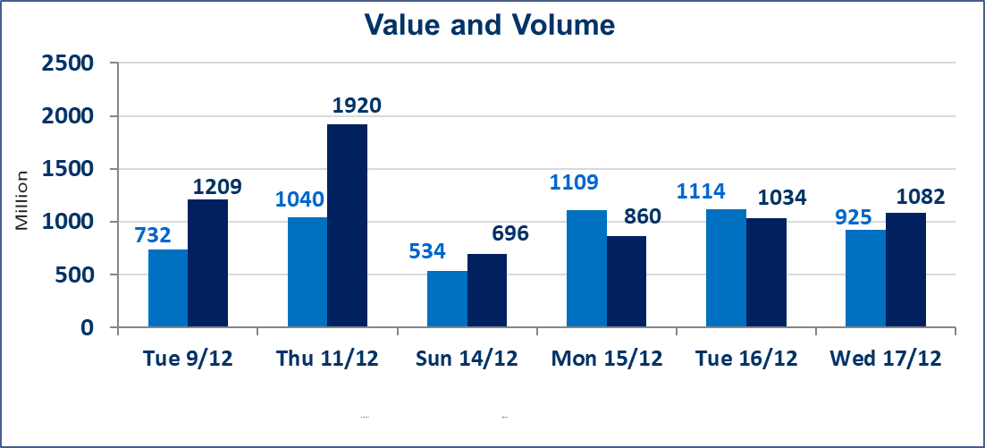
المؤشر60 ISX اليوم | 971.21 |  | نقطة |  |  | المؤشر15 ISX اليوم | 1192.30 | نقطة
المؤشر 60 ISX السابق | 974.94 |  | نقطة |  |  | المؤشر 15 ISX السابق | 1179.20 | نقطة
نسبة التغير | -0.38 |  | % |  |  | نسبة التغير | 1.11 | %
عدد النقاط | -3.73 |  | نقطة |  |  | عدد النقاط | 13.10 | نقطة

الشركات المدرجة | 104 | OTC | 15 | 119 |  | الشركات غير المتداولة المدرجة | 42 | OTC | 11 | 53
الشركات المتداولة | 46 | OTC | 1 | 47 |  | الشركات المرتفعة |  |  | 15
شركات الهيئة العامة |  |  |  | 6 |  | الشركات المنخفضة |  |  | 18
الموقوفة بقرار من هيأة الأوراق المالية |  |  |  | 10 |  | شركات الهيئة العامة OTC |  |  | 1
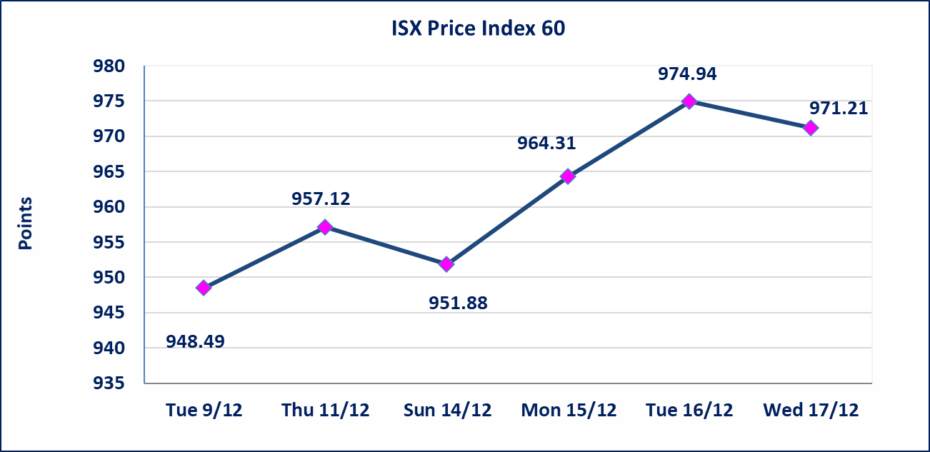 |  |  |  |  |  | 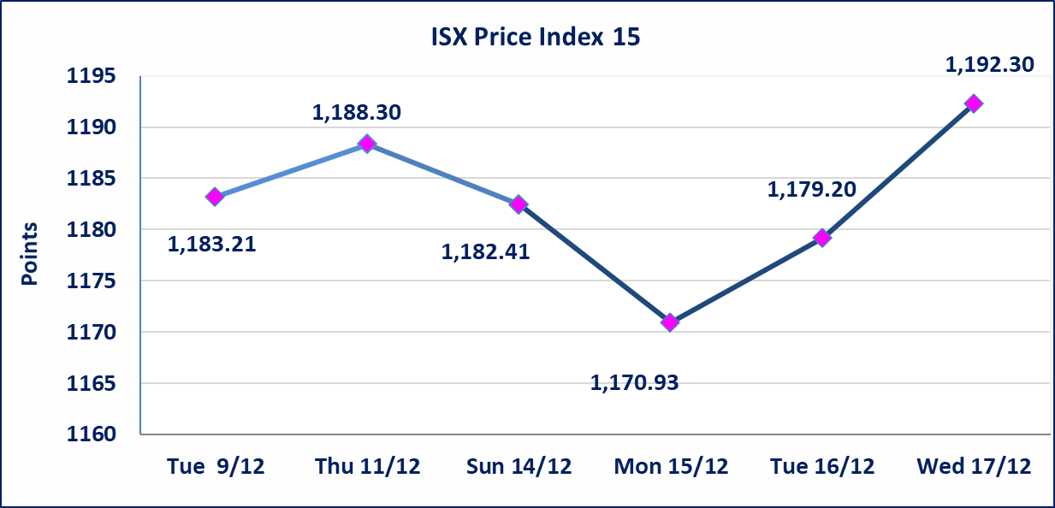

ايلاف للتامين (NELF) | تم البدء بعمليات ايداع شهادات اسهم المساهمين لشركة ايلاف للتأمين إعتباراً من جلسة الاربعاء 2025/12/3 وسيتم اطلاق التداول إعتباراً من جلسة الاربعاء 2025/12/24 بعد ايداع 5% من رأس المال او بعد مرور (21) يوم من تاريخ بدء الايداع في منصة الشركات غير المدرجة ISX-OTC.
سندات اعمار - الاصدارية الثالثة فئة 500 الف دينار CB45 | ايقاف التداول على سندات إعمار الاصدارية الثالثة فئة (500) الف دينار إعتباراً من جلسة الثلاثاء 2025/12/16 لكون تاريخ الاطفاء 2025/12/30.
الحد الأعلى والادنى للتغير في السعر | نسبة التغير في المنصة النظامية (15%)، نسبة التغير في المنصة الثانية (20%)، نسبة التغير في المنصة الثالثة (5%) إرتفاعاً وإنخفاضاً من سعر الاغلاق السابق.
Web site : www.isx-iq.net E-mail : info-isx@isx-iq.net |  |  |  |  | 07834000034 - 07711211522 : ص . ب :3607 العلوية الهاتف |  |  |  |  |  | بغداد /الكرادة/ قرب المسرح الوطني /مجاور مصرف الخليج التجاري

نسبة التغير
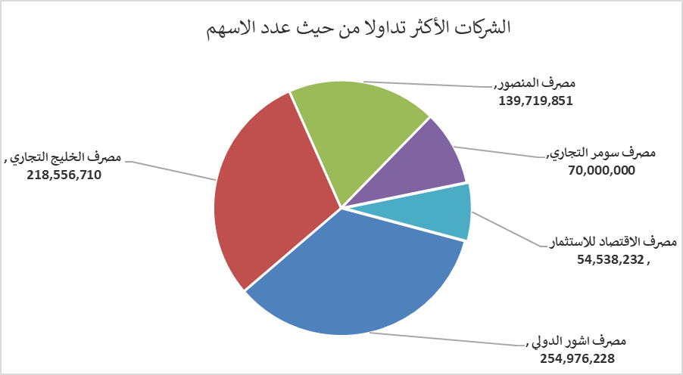
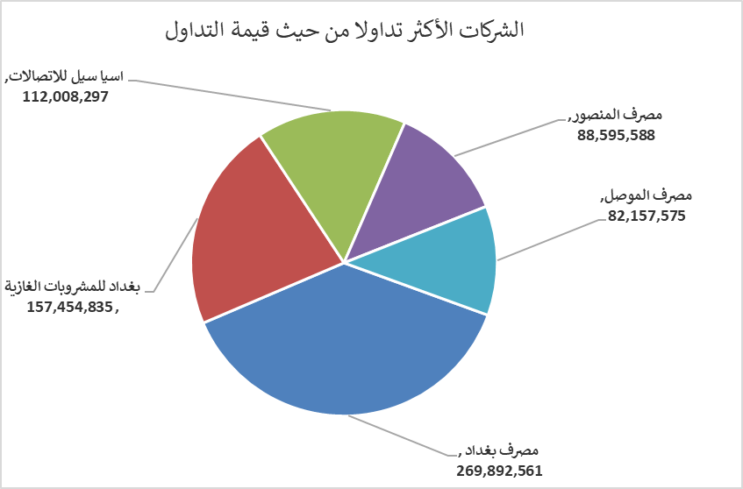
الشركات الأكثر ارتفاعاً وانخفاضاً

نسبة التغير لاسعار الاغلاق الاكثر ارتفاعاً |  |  |  | نسبة التغير لاسعار الاغلاق الاكثر انخفاضاً
اسم الشركة | اغلاق | التغير(%) | الاسهم المتداولة | اسم الشركة | اغلاق | التغير (%) | الاسهم المتداولة
مصرف الشرق الأوسط | 0.070 | 16.67 | 626,868 | فنادق المنصور | 50.000 | -9.09 | 38,744
مصرف العطاء الاسلامي | 0.100 | 11.11 | 500,000 | الحديثة للانتاج الحيواني | 0.370 | -5.13 | 1,418,446
العراقية لتصنيع التمور | 2.900 | 9.43 | 12,350 | الهلال الصناعية | 1.710 | -5.00 | 1,368,446
مصرف الاهلي العراقي | 4.900 | 8.17 | 16,104,483 | الامين للتأمين | 0.910 | -4.21 | 1,000,000
الصناعات المعدنية والدراجات | 1.950 | 4.84 | 1,100,000 | مصرف الاقتصاد للاستثمار | 0.250 | -3.85 | 54,538,232

الشركات الاكثر نشاطا حسب الاسهم المتداولة (حجم التداول) |  |  |  | الشركات الاكثر نشاطا حسب القيمة المتداولة
اسم الشركة | اغلاق | التغير(%) | الاسهم المتداولة | اسم الشركة | اغلاق | التغير (%) | القيمة المتداولة
مصرف اشور الدولي | 0.310 | -3.12 | 254,976,228 | مصرف المنصور | 1.930 | -0.52 | 269,892,561
مصرف الخليج التجاري | 0.290 | 3.57 | 218,556,710 | مصرف بغداد | 3.450 | 0.00 | 157,454,835
مصرف المنصور | 1.930 | -0.52 | 139,719,851 | بغداد للمشروبات الغازية | 5.400 | -0.92 | 112,008,297
مصرف سومر التجاري | 0.120 | 0.00 | 70,000,000 | اسيا سيل للاتصالات | 13.300 | 0.45 | 88,595,588
مصرف الاقتصاد للاستثمار | 0.250 | -3.85 | 54,538,232 | مصرف اشور الدولي | 0.310 | -3.12 | 82,157,575

